Turinys


Išvados „Dėl savivaldybių biudžetų fiskalinės drausmės taisyklių laikymosi 2025–2026 m.“ lentelės ir paveikslai

2026 m. birželio 11 d. Nr. BPE–4

IŠVADA

1 pav. 2025 m. viena savivaldybė nesilaikė fiskalinės drausmės taisyklės
2 pav. Nė viena savivaldybė 2025 metais neviršijo savo skolos limito
3 pav. 2025 m. nė vienos savivaldybės įsipareigojimai pagal garantijas neviršijo 10 ir 20 proc. pajamų ribų

1 pav.
↖ atgal į turinį

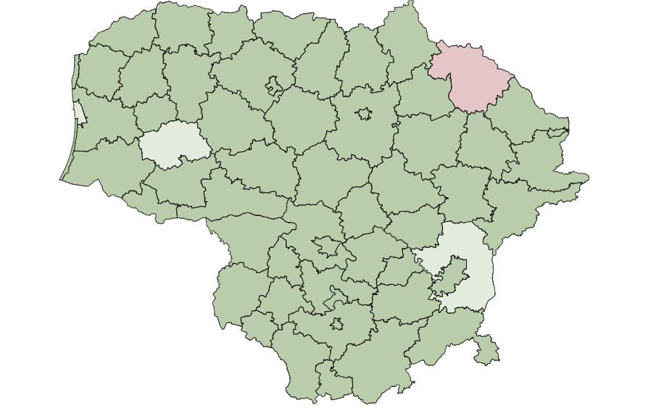
 | 1 pav. 2025 m. viena savivaldybė nesilaikė fiskalinės drausmės taisyklės |  |  |  | Ar 2025 m. biudžetai atitiko fiskalinės drausmės taisykles?
 |  |  |  | Vilniaus m. | Taip
 |  |  |  | Kauno m. | Taip
 |  |  |  | Klaipėdos m. | Taip, po patikslinimo
 |  |  |  | Šiaulių m. | Taip
 |  |  |  | Alytaus m. | Taip
 |  |  |  | Birštono m. | Taip
 |  |  |  | Druskininkų m. | Taip
 |  |  |  | Marijampolės m. | Taip
 |  |  |  | Neringos m. | Taip
 |  |  |  | Palangos m. | Taip
 |  |  |  | Panevėžio m. | Taip
 |  |  |  | Visagino m. | Taip
 |  |  |  | Akmenės r. | Taip
 |  |  |  | Alytaus r. | Taip
 |  |  |  | Anykščių r. | Taip
 |  |  |  | Biržų r. | Taip
 |  |  |  | Ignalinos r. | Taip
 |  |  |  | Jonavos r. | Taip
 |  |  |  | Joniškio r. | Taip
 |  |  |  | Jurbarko r. | Taip
 |  |  |  | Kaišiadorių r. | Taip
 | Ar 2025 m. savivaldybių biudžetai atitiko fiskalinės drausmės taisykles? |  |  | Kauno r. | Taip
 | Taip | Taip, po patikslinimo |  Ne | Kėdainių r. | Taip
 |  |  |  | Kelmės r. | Taip
 |  |  |  | Klaipėdos r. | Taip
 | Šaltinis – www.lietuvosfinansai.lt, Valstybės duomenų agentūra, Nepriklausomos fiskalinės institucijos skaičiavimai |  |  | Kretingos r. | Taip
 |  |  |  | Kupiškio r. | Taip
 |  |  |  | Lazdijų r. | Taip
 |  |  |  | Mažeikių r. | Taip
 |  |  |  | Molėtų r. | Taip
 |  |  |  | Pakruojo r. | Taip
 |  |  |  | Panevėžio r. | Taip
 |  |  |  | Pasvalio r. | Taip
 |  |  |  | Plungės r. | Taip
 |  |  |  | Prienų r. | Taip
 |  |  |  | Radviliškio r. | Taip
 |  |  |  | Raseinių r. | Taip
 |  |  |  | Rokiškio r. | Ne
 |  |  |  | Skuodo r. | Taip
 |  |  |  | Šakių r. | Taip
 |  |  |  | Šalčininkų r. | Taip
 |  |  |  | Šiaulių r. | Taip
 |  |  |  | Šilalės r. | Taip, po patikslinimo
 |  |  |  | Šilutės r. | Taip
 |  |  |  | Širvintų r. | Taip
 |  |  |  | Švenčionių r. | Taip
 |  |  |  | Tauragės r. | Taip
 |  |  |  | Telšių r. | Taip
 |  |  |  | Trakų r. | Taip
 |  |  |  | Ukmergės r. | Taip
 |  |  |  | Utenos r. | Taip
 |  |  |  | Varėnos r. | Taip
 |  |  |  | Vilkaviškio r. | Taip
 |  |  |  | Vilniaus r. | Taip, po patikslinimo
 |  |  |  | Zarasų r. | Taip
 |  |  |  | Elektrėnų sav. | Taip
 |  |  |  | Kalvarijos sav. | Taip
 |  |  |  | Kazlų Rūdos sav. | Taip
 |  |  |  | Pagėgių sav. | Taip
 |  |  |  | Rietavo sav. | Taip

2 pav.
↖ atgal į turinį

skolos ir pajamų santykis, proc.
 | 2 pav. Nė viena savivaldybė 2025 metais neviršijo savo skolos limito |  | Pagal nuo 2026 m. galiojančią KĮ redakciją | Pagal iki 2026 m. galiojusią KĮ redakciją
 |  | Akmenės r. | 4.2 | 7.2
 |  | Alytaus m. | 3.1 | 5.7
 |  | Alytaus r. | 3.2 | 4.9
 |  | Anykščių r. | 0.9 | 1.6
 |  | Birštono m. | 15.2 | 21.7
 |  | Biržų r. | 11.2 | 20.6
 |  | Druskininkų m. | 14.4 | 24.6
 |  | Elektrėnų sav. | 9.7 | 16.5
 |  | Ignalinos r. | 10.9 | 16.8
 |  | Jonavos r. | 13.2 | 23.5
 |  | Joniškio r. | 5.9 | 10.4
 |  | Jurbarko r. | 4.3 | 7.0
 |  | Kaišiadorių r. | 6.2 | 11.1
 |  | Kalvarijos sav. | 7.1 | 13.1
 |  | Kauno m. | 9.5 | 15.7
 |  | Kauno r. | 5.7 | 10.5
 |  | Kazlų Rūdos sav. | 10.5 | 20.2
 |  | Kėdainių r. | 7.5 | 13.2
 |  | Kelmės r. | 12.6 | 21.4
 |  | Klaipėdos m. | 3.4 | 5.7
 |  | Klaipėdos r. | 7.2 | 11.1
 |  | Kretingos r. | 7.8 | 13.3
 |  | Kupiškio r. | 9.2 | 15.4
 |  | Lazdijų r. | 21.4 | 42.5
 |  | Marijampolės m. | 5.7 | 10.1
 |  | Mažeikių r. | 3.1 | 5.2
 |  | Molėtų r. | 15.6 | 26.8
 |  | Neringos m. | 4.0 | 4.5
 |  | Pagėgių sav. | 16.4 | 29.4
 |  | Pakruojo r. | 13.3 | 22.0
 | Šaltinis – https://lietuvosfinansai.lt/, Valstybės duomenų agentūra, Nepriklausomos fiskalinės institucijos skaičiavimai | Palangos m. | 6.0 | 8.7
 |  | Panevėžio m. | 3.3 | 6.2
 |  | Panevėžio r. | 1.8 | 2.9
 |  | Pasvalio r. | 2.7 | 4.5
 |  | Plungės r. | 12.4 | 22.7
 |  | Prienų r. | 6.1 | 10.4
 |  | Radviliškio r. | 1.6 | 2.7
 |  | Raseinių r. | 10.3 | 17.5
 |  | Rietavo sav. | 7.1 | 12.9
 |  | Rokiškio r. | 18.5 | 31.4
 |  | Skuodo r. | 3.5 | 5.8
 |  | Šakių r. | 5.1 | 9.1
 |  | Šalčininkų r. | 0.9 | 1.6
 |  | Šiaulių m. | 9.0 | 17.0
 |  | Šiaulių r. | 6.7 | 10.9
 |  | Šilalės r. | 2.8 | 4.7
 |  | Šilutės r. | 12.8 | 23.7
 |  | Širvintų r. | 17.5 | 28.5
 |  | Švenčionių r. | 14.0 | 23.4
 |  | Tauragės r. | 11.3 | 23.0
 |  | Telšių r. | 9.4 | 15.5
 |  | Trakų r. | 8.1 | 13.7
 |  | Ukmergės r. | 11.2 | 20.5
 |  | Utenos r. | 7.6 | 12.8
 |  | Varėnos r. | 6.5 | 10.3
 |  | Vilkaviškio r. | 3.9 | 6.8
 |  | Vilniaus r. | 0.0 | 0.0
 |  | Vilniaus m. | 17.3 | 28.2
 |  | Visagino m. | 4.8 | 7.8
 |  | Zarasų r. | 12.1 | 20.1

3 pav.
↖ atgal į turinį

įsipareigojimų ir pajamų santykis, proc.
 | 3 pav. 2025 m. nė vienos savivaldybės įsipareigojimai pagal garantijas neviršijo 10 ir 20 proc. pajamų ribų |  | Pagal nuo 2026 m. galiojančią KĮ redakciją | Pagal iki 2026 m. galiojusią KĮ redakciją | 10 proc. pajamų riba | 20 proc. pajamų riba
 |  | Akmenės r. | 0.2 | 0.3 | 10.0 | 20.0
 |  | Alytaus m. | 0.7 | 1.3 | 10.0 | 20.0
 |  | Alytaus r. | 1.0 | 1.6 | 10.0 | 20.0
 |  | Anykščių r. | 3.9 | 6.4 | 10.0 | 20.0
 |  | Birštono m. | 0.0 | 0.0 | 10.0 | 20.0
 |  | Biržų r. | 1.4 | 2.5 | 10.0 | 20.0
 |  | Druskininkų m. | 0.0 | 0.0 | 10.0 | 20.0
 |  | Elektrėnų sav. | 1.7 | 2.8 | 10.0 | 20.0
 |  | Ignalinos r. | 3.7 | 5.7 | 10.0 | 20.0
 |  | Jonavos r. | 1.6 | 2.8 | 10.0 | 20.0
 |  | Joniškio r. | 1.8 | 3.2 | 10.0 | 20.0
 |  | Jurbarko r. | 0.3 | 0.4 | 10.0 | 20.0
 |  | Kaišiadorių r. | 3.2 | 5.7 | 10.0 | 20.0
 |  | Kalvarijos sav. | 1.2 | 2.2 | 10.0 | 20.0
 |  | Kauno m. | 0.2 | 0.4 | 10.0 | 20.0
 |  | Kauno r. | 0.0 | 0.0 | 10.0 | 20.0
 |  | Kazlų Rūdos sav. | 3.1 | 5.9 | 10.0 | 20.0
 |  | Kėdainių r. | 0.0 | 0.0 | 10.0 | 20.0
 |  | Kelmės r. | 1.8 | 3.0 | 10.0 | 20.0
 |  | Klaipėdos m. | 0.0 | 0.0 | 10.0 | 20.0
 |  | Klaipėdos r. | 0.0 | 0.0 | 10.0 | 20.0
 |  | Kretingos r. | 0.3 | 0.5 | 10.0 | 20.0
 |  | Kupiškio r. | 1.6 | 2.6 | 10.0 | 20.0
 |  | Lazdijų r. | 0.9 | 1.9 | 10.0 | 20.0
 |  | Marijampolės m. | 1.0 | 1.7 | 10.0 | 20.0
 |  | Mažeikių r. | 1.5 | 2.5 | 10.0 | 20.0
 |  | Molėtų r. | 0.8 | 1.5 | 10.0 | 20.0
 |  | Neringos m. | 0.0 | 0.0 | 10.0 | 20.0
 |  | Pagėgių sav. | 0.2 | 0.3 | 10.0 | 20.0
 |  | Pakruojo r. | 1.1 | 1.8 | 10.0 | 20.0
 | Šaltinis – https://lietuvosfinansai.lt/, Valstybės duomenų agentūra, Nepriklausomos fiskalinės institucijos skaičiavimai | Palangos m. | 2.1 | 3.0 | 10.0 | 20.0
 |  | Panevėžio m. | 0.0 | 0.0 | 10.0 | 20.0
 |  | Panevėžio r. | 1.2 | 1.9 | 10.0 | 20.0
 |  | Pasvalio r. | 2.3 | 3.8 | 10.0 | 20.0
 |  | Plungės r. | 1.6 | 3.0 | 10.0 | 20.0
 |  | Prienų r. | 1.1 | 1.9 | 10.0 | 20.0
 |  | Radviliškio r. | 0.4 | 0.7 | 10.0 | 20.0
 |  | Raseinių r. | 1.7 | 2.9 | 10.0 | 20.0
 |  | Rietavo sav. | 0.6 | 1.1 | 10.0 | 20.0
 |  | Rokiškio r. | 0.5 | 0.9 | 10.0 | 20.0
 |  | Skuodo r. | 0.5 | 0.8 | 10.0 | 20.0
 |  | Šakių r. | 2.4 | 4.3 | 10.0 | 20.0
 |  | Šalčininkų r. | 0.0 | 0.0 | 10.0 | 20.0
 |  | Šiaulių m. | 0.0 | 0.0 | 10.0 | 20.0
 |  | Šiaulių r. | 3.8 | 6.1 | 10.0 | 20.0
 |  | Šilalės r. | 0.5 | 0.8 | 10.0 | 20.0
 |  | Šilutės r. | 2.2 | 4.1 | 10.0 | 20.0
 |  | Širvintų r. | 0.2 | 0.4 | 10.0 | 20.0
 |  | Švenčionių r. | 3.8 | 6.4 | 10.0 | 20.0
 |  | Tauragės r. | 0.4 | 0.7 | 10.0 | 20.0
 |  | Telšių r. | 1.9 | 3.2 | 10.0 | 20.0
 |  | Trakų r. | 1.2 | 2.1 | 10.0 | 20.0
 |  | Ukmergės r. | 2.9 | 5.3 | 10.0 | 20.0
 |  | Utenos r. | 0.4 | 0.7 | 10.0 | 20.0
 |  | Varėnos r. | 1.8 | 2.9 | 10.0 | 20.0
 |  | Vilkaviškio r. | 0.0 | 0.0 | 10.0 | 20.0
 |  | Vilniaus r. | 0.5 | 0.8 | 10.0 | 20.0
 |  | Vilniaus m. | 0.6 | 1.0 | 10.0 | 20.0
 |  | Visagino m. | 0.2 | 0.3 | 10.0 | 20.0
 |  | Zarasų r. | 2.4 | 4.0 | 10.0 | 20.0

